Sheet1
 |  | お見積り |  |  | 2024-09-20

 |  | （株）ーーーーー ーー様

件名 | φ230㎜プレート |  |  | 有限会社 竹堂園 担当 ーーーー
納期 | 下記に明記 |  |  | 〒480-1207
見積有効期限 | 本日から3か月 |  |  | 愛知県瀬戸市品野町1-101
 |  |  |  | TEL：0561-42-0322
 |  |  |  | FAX:0561-41-3424
お世話になっております。
下記の通りお見積りをご連絡致します。 どうぞ宜しくお願い申し上げます。
デザインイメージ
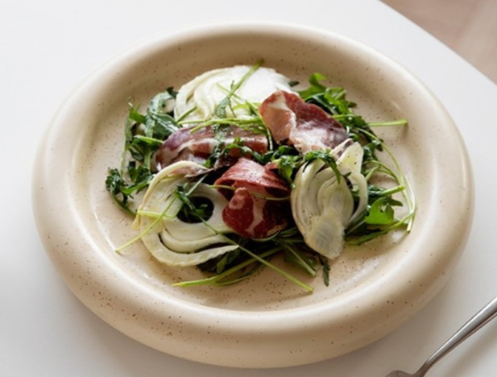
φ230 H28㎜

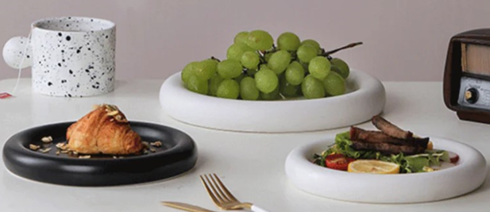

構造
断面図
・アバウトなRです

165～170㎜

φ230㎜

・ベージュ色（つぶつぶあり）
※つぶつぶの色は黒or茶色
釉薬の質感
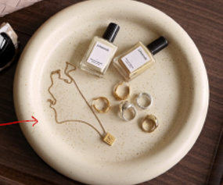

・釉薬のパントーン指定（調色）の場合は、1色当たり別途20.000円が掛かります

試作費
項目 | 品名 |  | ロット | コスト | 合計金額 | 備考 | スケジュール
1 | ・φ230㎜プレート 3Dデータ制作費 |  | 1 | 35,000 | 35,000 | 税別
・デザイン入稿から校正出しまで中営業日約40日
2 | ・ 〃 原型・試作型制作費 |  | 1 | 125,000 | 125,000 | 〃
3 | ・ 〃 校正サンプル代（ベージュ） |  | 1 | 15,000 | 15,000 | 〃
合計 |  |  |  |  | 175,000 | 税別
校了した場合
・上記費用は初回のみ発生します。

・校了後、量産体制が整うまでに中営業日約30日
量産体制を整える為の費用
項目 | 品名 |  | ロット | コスト | 合計金額 | 備考 | スケジュール
1 | ・φ230㎜プレート 量産型代一式 |  | 1 | 180,000 | 180,000 | 税別
合計 |  |  |  |  | 180,000 | 税別
・上記費用は初回のみ発生します。

・量産体制が整い、300個納品まで中営業日40日～50日を目安にて
商品単価
項目 | 品名 |  | ロット | コスト | 合計金額 | 備考 | スケジュール
1 | ・φ230㎜プレート ベージュ（つぶつぶあり） |  | 300 | 2,080 | 624,000 | 税別
2 |  |  |  |  | 0 | 〃
合計 |  |  | 300 |  | 624,000 | 税別

条件及び仕様について
産地・素材 | ・愛知県瀬戸焼・磁器製品
荷姿 | ・個装箱入り（下写真参照）
運賃 | ・弊社負担。但し納入価格合計が5万円以下の場合は貴社負担。
備考
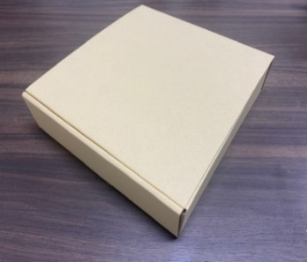

個装箱

印刷箱の場合
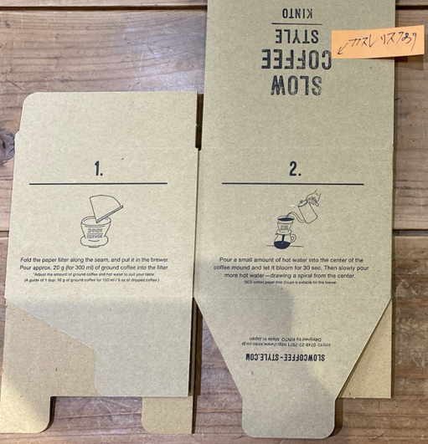
・印刷方法：オフセット印刷
・印刷カラー：1C印刷
・版代：別途45.000円
・箱代：上記商品価格に85円が加算されます

